Sheet1
Tester Name: Mulia yuga Utama
Test Date : 09 Oktober 2024
Test Cycle : User Login
Test Platform: https://opensource-demo.orangehrmlive.com/

Scenario ID | Test Scenario Name | ID Test Case | Test Case Name | Pre Conditions | Kategori | Data Test | Test Steps | Expected Results | Actual Results | Attachments | Status | Notes
TC_Login | Penggu berhasil login dengan mengisi Username dan passworod valid | TC_LOGIN-001 | user mengisi dengan username dan password yang valid | Masuk ke page https://opensource-demo.orangehrmlive.com/web/index.php/auth/login | Possitive Case | username: Admin password : admin123 | 1. Mengisi username 2. Mengisi password 3.Klik Login | Berhasil Login dan Menampilkan halaman dashboard | Berhasil Login dan Menampilkan halaman dashboard | 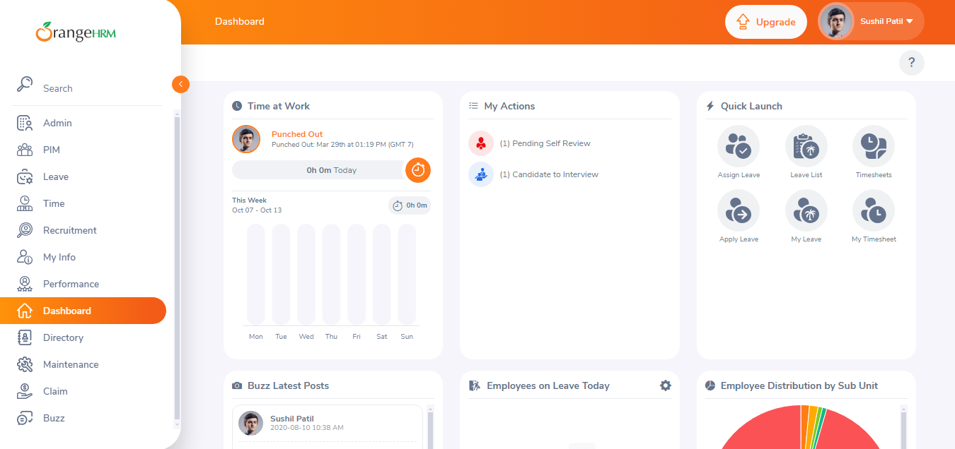 | PASSED
TC_Login | Pengguna Gagal login dengan mengisi Username dan passworod yang invalid | TC_LOGIN-002 | user mengisi dengan username dan password invalid | Masuk ke page https://opensource-demo.orangehrmlive.com/web/index.php/auth/login | Negative Case | username: Yuga13 password : yuga123 | 1. Mengisi username 2. Mengisi password 3.Klik Login | Gagal Login | Gagal Login dan memberi warning Invalid credentials | 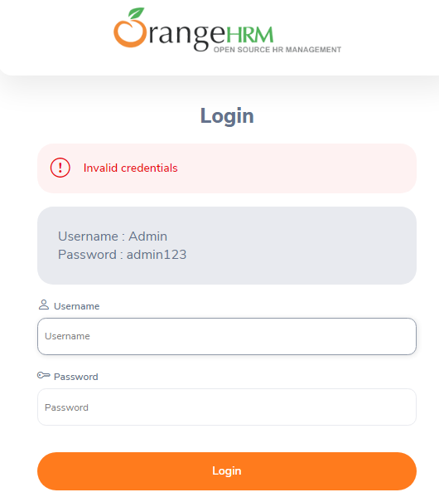 | PASSED
TC_Login | Pengguna Gagal login dengan mengisi invalid username | TC_LOGIN-003 | user mengisi dengan invalid username | Masuk ke page https://opensource-demo.orangehrmlive.com/web/index.php/auth/login | Negative Case | username: admin12 password: admin123 | 1. Mengisi username 2. Mengisi password 3.Klik Login | Gagal Login | Gagal Login dan memberi warning Invalid credentials |  | PASSED
TC_Login | Pengguna Gagal login dengan mengisi invalid password | TC_LOGIN-004 | user mengisi dengan password invalid | Masuk ke page https://opensource-demo.orangehrmlive.com/web/index.php/auth/login | Negative Case | username: Admin password: yuga1234 | 1. Mengisi username 2. Mengisi password 3.Klik Login | Gagal Login | Gagal Login dan memberi warning Invalid credentials |  | PASSED
TC_Login | Pengguna Gagal login dengan mengosongkan semua field username dan password | TC_LOGIN-005 | user mengosongkan semua field username dan password | Masuk ke page https://opensource-demo.orangehrmlive.com/web/index.php/auth/login | Negative Case |  | 1. Mengosongkan username 2. Mengosongkan password 3.Klik Login | Akan menampilkan 'required' pada semua field | Akan menampilkan 'required' pada semua field | 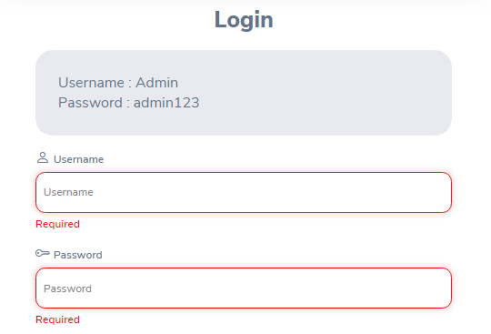 | PASSED
TC_Login | Pengguna Gagal login dengan hanya mengisi field username | TC_LOGIN-006 | user hanya mengisi field username | Masuk ke page https://opensource-demo.orangehrmlive.com/web/index.php/auth/login | Negative Case | username: Admin | 1. Mengisi username 2. Mengosongkan password 3.Klik Login | Akan menampilkan 'required' pada field password | Akan menampilkan 'required' pada field password |  | PASSED
TC_Login | Pengguna Gagal login dengan hanya mengisi field password | TC_LOGIN-007 | user hanya mengisi field password | Masuk ke page https://opensource-demo.orangehrmlive.com/web/index.php/auth/login | Negative Case | password : admin123 | 1. Mengosongkan username 2. Mengisi password 3.Klik Login | Akan menampilkan 'required' pada field username | Akan menampilkan 'required' pada field username |  | PASSED

